CICDイメージ
継続的インテグレーション(CI)/継続的デリバリー(CD)の違い
CIとCDの違いは、カバーするプロセスの範囲の違い。
コードレベルのテストまでを自動化するのがCIで、
システムテストやデプロイなど、実行環境やリリースまで影響するような自動化を行うのがCD。

コミット
ビルド
テスト
デプロイ

CI
コーディング
CD
 |  |  |  |  |  |  |  |  |  | リリース

CI
CD

 | コード |  | ビルド |  | アプリケーション |  | テスト |  | デプロイ |  | リリース

コミット

ビルド

テスト

デプロイ

ビルドしたファイルをテスト環境に格納することもデプロイになったり、
デプロイしたアプリケーションをWebUI上でテストするパターンなどあるため、
厳密には上手のような切り分けにはならない

以下CI/CDのワークモデルをAWSベースで記載いたします。

■コミット
本ステージで実施すること
・ソースファイルの製造
・テストコードの作成
・リポジトリへのPush

コミットにおいて、ソースコードの管理は開発者に依存するため
開発運用ルール等を各プロジェクトにて整備する必要がある。
以下は参考
Gitにおける開発モデル
https://qiita.com/KosukeSone/items/514dd24828b485c69a05

開発者がDevelop Branchから機能を追加するためのFeature Branchを切り、
該当Branchに開発機能を盛り込んでいく
開発が完了したら、レビュアーにPR（Pull Request)を依頼し、
レビュー完了後、マスターブランチへマージする。

 | ①開発ブランチを変更

 | ②変更をPush
開発者 |  |  | コード |  |  | 開発ブランチ

 |  |  |  |  | ④変更されたコードをPullし、
 |  |  |  |  | 変更内容を確認
③PRをレビュアーに |  |  |  | コード
送付

 |  | レビュアー

 |  |  |  |  |  | マスターブランチ
 |  |  |  | ⑤変更内容に問題がなければ
 |  |  |  | マージ
■ビルド
本ステージで実施すること
・リポジトリのPushを検知してビルダーへファイルを転送する。
・コードのビルドする。
・ビルド結果を開発者へ通知

ビルドの役割はリポジトリで発生したイベントを受けて、対象コードを取得し、
自動的にビルドを実施後、ビルドの結果を開発者に通知することとなる。

リポジトリ内のコードが更新を検出して、自動的にコードを取得しビルドを行う。
以下はAWSサービスを利用して環境を構築した場合の連携イメージ図となる。
※ツールの起動トリガーはリポジトリへのPushが一般的
下図ではAWSサービスと連携したパターンで記載している。

 |  |  |  |  |  | ⑤リポジトリから取得したコードをビルド

 |  |  |  |  |  |  |  |  |  |  |  | 他CI/CDツールについて

 |  |  |  |  |  |  |  |  |  |  |  | WebHookにて、リポジトリのトリガーを取得する方式のため、
 |  |  |  |  |  |  |  |  |  |  |  | 左記モデルと同様の構成となります。
①コードをPush |  | ④リポジトリからコードを取得
 |  |  |  |  |  |  |  |  | ⑥ビルド結果を開発者に通知 |  |  | また、ビルドも仮想環境上で動くので処理的な差異はなし。
 |  |  |  |  |  |  |  |  |  |  |  | 同時実行可能なジョブ数や処理能力のスケールに応じて費用が変わるため、
 |  |  |  |  |  |  |  |  |  |  |  | ほぼ費用のみの勝負になると考えます。

 |  |  |  |  | ③Code Buildに通知 |  |  |  |  |  |  | AWSで連携する場合はPipeline毎に費用が増加するため、
 |  |  |  |  |  |  |  |  | ⑦ビルドしたコードをS3に格納 |  |  | この点について、他CI/CDツールは不要
 |  |  |  |  |  |  |  |  |  |  |  | ステージング、連結するサービスが多い場合注意が必要。

Bucket with objects

 |  |  | HTTP notification
リポジトリ
 |  | ②WebhookによりCodePipelineでPushを検知

■デプロイ
本ステージで実施すること
・コード、およびオブジェクトのテストを実施する。

デプロイにおける役割は、対象のイベントが発生した際に、
適切なファイルを適切なインスタンスに格納することとなる。
そのためデプロイが必要なタイミングを適切にイベントとして検出できることがツール選択における課題となる。

Bucket with objects
 |  | ①S3にオブジェクトが格納されたことを
 |  | CodePipelineで検知 |  |  |  |  |  |  |  |  |  | 他CI/CDツールについて

 |  |  |  |  |  |  |  |  |  |  |  | 他Deploy機能は具備されており、
 |  |  |  |  |  |  |  |  |  |  |  | 特に違いはありませんでした。

Object
 |  | ②CodePipeLineから |  |  |  |  |  |  |  |  |  | →AWSにファイルを転送する場合、他CIツールはIAM設定など
 |  | CodeDeployへ通知を実施 |  |  |  |  |  |  |  |  |  | 新たに必要になるといった差分はありますが、
 |  |  |  |  |  |  | ③S3バケットからCodeDeployが |  |  |  |  | 構築において特に阻害になる観点ではないため問題なしと判断。
 |  |  |  |  |  |  | デプロイ対象のファイルを取得

Instances
 |  |  |  |  |  |  |  | ④対象のインスタンス(サーバー)にファイルを格納する。
 |  |  | HTTP notification |  |  |  |  |  |  |  |  | ※ビルド記載と同様
Object

■テスト
本ステージで実施すること
・静的検証、単体試験を実施する。

プロジェクトや開発方針。品質担保範囲などを整備して、
テストを実施するポイントを整備する。

参考
https://dev.classmethod.jp/ci/sonarqube-source-analytics-2/

Push/Pull契機のテスト（静的解析・単体試験）

 |  |  |  |  |  | ⑤リポジトリから取得したコードに対して
 |  |  |  |  |  | 静的解析ツールや単体試験を実行

 |  |  |  |  |  |  |  |  |  |  |  | ※ビルド記載と同様
 |  |  | ④リポジトリからコードを取得
①テスト対象のコードを
Pull Request
 |  |  |  |  |  |  |  | ⑥試験結果をS3に出力
 |  |  |  |  |  |  |  | ※リポジトリと連携できる静的解析ツールであれば、
 |  |  |  |  |  |  |  | 直接リポジトリへ解析結果を反映させることも可能

 |  |  |  |  | ③Code Buildに通知
 |  |  |  |  |  |  |  |  |  |  |  | ※ビルド記載と同様

Bucket with objects

 |  |  | HTTP notification
リポジトリ
 |  | ②WebhookによりCodePipelineでPushを検知

デプロイ契機のテスト

CodePipelineでデプロイ完了した後にオブジェクトの検証を行うことも可能。

 | ①ビルドされたオブジェクトがインスタンスへ格納される。
Instances
Object

 |  |  |  |  |  |  |  |  |  |  |  | ※ビルド記載と同様

 |  |  |  |  |  |  |  |  |  |  |  | ※ビルド記載と同様

 | ②インスタンスへの デプロイ完了後、
 | CodePipelineから、試験ツールを起動する。

CDC testing
●Consumer-Driven Contracts testing (CDC testing) とは？
 | サービスを受ける側(Consumer)、サービスを提供する側(Provider)の間で、期待するリクエスト＆レスポンス(Contract)の合意をとり、
 | この合意が壊れていないことをConsumer、Providerの双方で確認することで、結合環境でのテストの代替として上記を解決する。

【Consumer、ProviderとContractのイメージ】

Contract

スタブ

Consumer
(Client)
単体試験
単体試験
Provider
(Server)

双方の単体試験を実施したことで、結合試験を実施したとみなす。

 | 上記、リクエストに対するレスポンスの正常性を確認する場合の試験手順は、以下のようになる。

【CDC testingの試験手順】

 | (1) Consumerと、Providerの合意内容を設定
 |  | (1-1) ConsumerからのリクエストとProviderから期待するレスポンスをContractとして定義する。
Contract

 | (2) Consumer側の試験実施
 |  | (2-1) Mockサーバを用意し、リクエストに対して、Contractに設定されているレスポンスを返すようにする。
Mockサーバ
Contract

 |  | (2-2) Consumerからのリクエスト受信後、MockサーバはContractに設定されているレスポンスを返す。
Consumer
(Client)
Mockサーバ

 |  | (2-3) Consumerは期待通りのリクエストを受信した想定で動作試験を実施する。
Consumer
(Client)
受信動作確認

 | (3) Provider側の試験実施
 |  | (3-1) Consumer側からアップされたContractを取り込み、期待通りのレスポンスを返す試験を実施する。
Provider
(Server)
Contract

 | 【CDC testingを使用するメリット】
 |  | スタブやドライバを使用する試験と比較して、CDC testingのメリットについて記載する。

 |  | 例：Provider側の受信インタフェースが変更になった場合

 |  |  | ●スタブ、ドライバを用いて、試験をしている環境における対応

両方の試験モジュールに対応が必要になる。
変更量か多い場合、全てのスタブ、ドライバが変更後の仕様に対して、正しい動作をしているとは限らない。

Consumer
(Client)
ドライバ
(疑似Provider)

スタブ
(疑似Consumer)
Consumer
(Client)

 |  |  | ●CDC testing方式で、試験をしている環境における対応

Consumer
(Client)
Mockサーバ

Contract
Provider
(Server)

Contractの対応のみで済む。

【CDC testingの試験手順(Pactを使用する場合)】

 | (1) Consumer側の試験実施
 |  | (1-1) Consumerにおけるリクエストとそれに対する正しいレスポンスを定義したファイル(インタラクション)を作成する。
インタラクション

 |  | (1-2) インタラクションに基づいて、Mockサーバを生成する。
Mockサーバ
インタラクション

 |  | (1-3) Consumerは、インタラクションに定義されているリクエストを送信し、期待通りのレスポンスを受信する
 |  |  |  | 試験データを作成する。
試験データ

Consumer
(Client)

 |  | (1-4) Consumerは期待通りのリクエストを受信した想定で動作試験を実施する。
 |  |  |  | 試験後、ConsumerはCotractファイルを出力する。
 |  |  |  | (Consumerの検証)
Consumer
(Client)
Mockサーバ

Contract
Pact broker

 | (2) Provider側の試験実施
 |  | (2-1) Providerを起動する。
Provider
(Server)
起動

 |  | (2-2) Pact brokerからContractを取得し、サーバが契約通りにふるまうか(期待通りのレスポンスが返るか)を確認する。
 |  |  |  | (Providerの検証)
Provider
(Server)
スタブ
Client

 | 【Pactを使用するメリット】
 |  | ・ | 「Consumer側が要求するメッセージ処理が正常に実施できるか」が主体となる。
 |  |  | このため、Consumer側の動作にフォーカスした試験が実施できる。

 |  | ・ | Pactで試験を実施する際に試験者が作成するファイルは、インタラクションと試験データのみとなる。
 |  |  | ※どちらも開発言語には依存しない。
 |  |  | このため、Pact Brokerが対応していれば、他の言語での試験も可能。

個人的なメモ
CI/CDとは

CI/CDとは「Continuous Integration／Continuous Delivery」の略で、ソフトウェアの変更を常にテストして自動で本番環境にリリース可能な状態にしておく、
日本語では継続的インティグレーション／継続的デリバリーといいます。CI/CDは1つの技術を指すものでなく、
ソフトウェア開発の手法を意味します。CI/CDを取り入れると、バグを素早く発見したり、変更を自動でリリースしたりできるようになります。

CI/CDには大きく分けてオンプレミス型とクラウド型があり、オンプレミス型としてはJenkins、クラウド型としてはTravis CIやCircleCIなど。
オンプレミス型は一般的に拡張性が高い一方、自分たちで構築・運用する管理コストが発生します。
クラウド型は拡張性が低いですが、サーバーなどを自前で用意する必要がないことが大きなメリットです。

オンプレミス型
• Jenkins
• Concourse CI
• Drone (クラウド版もあり）

クラウド型
• Travis CI
 |  | https://knowledge.sakura.ad.jp/3754/
• CircleCI
 |  | CircleCIが優れている点
 |  | クラウドに対応している点でJenkinsより優れているが、
 |  | Githubを使う必要があったり、リアルタイムビルドに対応していなかったりと、
 |  | ニーズによっては弱点に見えるポイントもありそう
 |  | CircleCIで故障が発生しても自分たちで原因解析や復旧をすることが困難という点は
 |  | 要件においてはクリティカルかも…。

 |  | 参考
 |  | https://qiita.com/gold-kou/items/4c7e62434af455e977c2

・AWS CodePipeline
 |  | 参考
 |  | https://aws.amazon.com/jp/quickstart/architecture/cicd-taskcat/

• Wercker
• Codeship
• AWS CodeBuild
• GCP Cloud Build

DevOpsとは

参考
https://tracpath.com/works/devops/11_topics_for_devops/

CICDを実現するための考え方

モノ的考え方としてはあまりしっくり来てないんだけど、世の中の頭のいいひとはCICDと言われてティンと来ているのだろうか…。謎だ…。
ものすごーく雑にまとめるとCICDはビルド・テスト・デブロイを自動化したワークフローを定義することだよ、でいいのかな

参考 | https://blog.spacemarket.com/code/ci-cd-codepipeline/

 | 継続的インテグレーション(CI)/継続的デリバリー(CD)の違い
 | CIとCDの違いは、カバーするプロセスの範囲の違い。
 | コードレベルのテストまでを自動化するのがCIで、
 | システムテストやデプロイなど、実行環境やリリースまで影響するような自動化を行うのがCD。

コミット
ビルド
テスト
リリース
デプロイ

 | CI
 | CD

コミット
 | コーディングしたソースをリポジトリへコミットすること。

ビルド
 | ソースコードから実行可能なアプリケーションを構築すること。
 | 具体的には、Dockerイメージのpull、依存パッケージのインストール、コンパイルなどです。
 | 静的解析もここでやるべきだとは思う

テスト
 | UTなどのテストコードを実行して動作確認をしたり、Rubocop(Ruby)などのコードスタイルチェックなどを行います。

デプロイ
 | ビルドしてテストが通ったものを本番環境や検証環境などにリリースします。

ビルド

コード管理
ビルダー
コンテナビルド
 |  |  | ③
アプリケーションビルド

 |  | ①
 |  | ②
静的解析

 | コミットされたソースを静的解析にかけて、ビルダーでコンパイルを実施。
 | 静的解析で検出するべきなのは文法的なミスやコーディング規約に準拠したコードになっているか。
 | ★世間一般のコーディング規約が使えることは当然としても、既存の資産を流用したいはずだからカスタマイズできないと困りそう。

テスト

ビルダー
テスト

 | ビルダーで組み立てられたコンテナ（またはアプリ等）に対して単体テスト/結合テストを実施する
 | 試験の方法は成果物に依存。一般的にはコードと合わせて書かれたテストをJunitとかCLIで直接APIをコールするなど。

デプロイ
テスト
デプロイ

 | テストが完了したコンテナ（またはアプリ等）を指定した環境へリリースする。

 | Gitブランチでデプロイ先を切り替えることも可能。
 | 検証用と本番用でブランチを分け、それぞれの環境へリリースするといった運用が可能。

 | OpenShiftとKubernetesの関係って

 | Kubernetesというの事態は一つのコンテナ管理ツール。

 | AMI - Amazon Machine Image
 | https://docs.aws.amazon.com/ja_jp/AWSEC2/latest/UserGuide/AMIs.html

 | Kubernetes管理ツール

 | OpenshiftはKubernetesの機能をベースにその他管理のための機能を具備している。
 | Kubernetes＜OpenShiftという考え方でよさそう。
OpenShift
Kubernetes

Kubernetes
 | Kubernetesでできること

 | ・複数のホストにコンテナを展開
 | ・関連コンテナをグルーピング
 | ・コンテナの死活監視
 | ・コンテナ間ネットワーク
 | ・コンテナの負荷分散

 |  |  |  | 設計図を元にKubernetesがコンテナをサーバーに配置してくれる
 | 参考
 | https://thinkit.co.jp/article/13542

 | https://netmark.jp/2014/12/kubernetes-1.html
 | https://qiita.com/rrreeeyyy/items/da5931ec0d2d858583cf
 | https://qiita.com/shouta-dev/items/ad876e6bd256d5d58ebb

 | Amazon ECSについて

 | EC2 Container Service（ECS）ユーザーがDocker形式のコンテナ化アプリケーション（以下では「Dockerコンテナアプリ」と呼ぶ）を運用できるサービス。
 | ユーザーが任意の数のAmazon EC2インスタンス群を、コンテナ用として設定し、「クラスタ」としてグループ化する。
 | このEC2インスタンス群の上で、複数のDockerコンテナアプリから成る分散アプリケーションを運用できる。

EC2

 | 参考
 | https://www.atmarkit.co.jp/ait/articles/1411/17/news048.html

 | LambdaはEC2まわりの管理をAWS側で担ってくれる

 | Lambdaでは、写真をリサイズし、ウォーターマークを付けるようなコードを登録した際、
 | 写真がS3のバケットにアップロードされると、S3の通知機能でこのFunctionが（自動的に）呼び出されて実行される

 |  |  | ここは意識せず

インスタンスとかコンテナ
Function
 | イベントトリガ |  |  |  | 結果

 | 例の話であればイベントトリガは写真のUpload。
 | 結果はリサイズされ、ウォーターマークが付与された写真
 | Functionの処理は記載通りなので割愛だがインスタンスやコンテナといった要素を意識せず、
 | コードだけ登録して結果を得られる。
 | なんらかのイベントをトリガーにして予定しておいた処理を行うといったことをやりたい場合は有用なサービスと考えられる。
 | https://techblog.nhn-techorus.com/archives/14795

 | CI/CDの観点について
 | https://www.slideshare.net/ToruMakabe/cicd-108416105

 | Amazon ECS/EKS/Fargateの違いについて
 | https://サーバー構築と設定.com/?p=2025

 | 正確にはECS/EKSの違いについて、になる…。

 | EC2がインスタンス型。Fargateがサーバレス型の
 | データプレーンサービス。（コンテナが動く環境を提供するサービス）

 | ECSとEKSはコンテナ管理サービスの違いであり、
 | EKSはオーケストレーションまで含めている

 | https://dev.classmethod.jp/cloud/aws/ecs-and-eks/

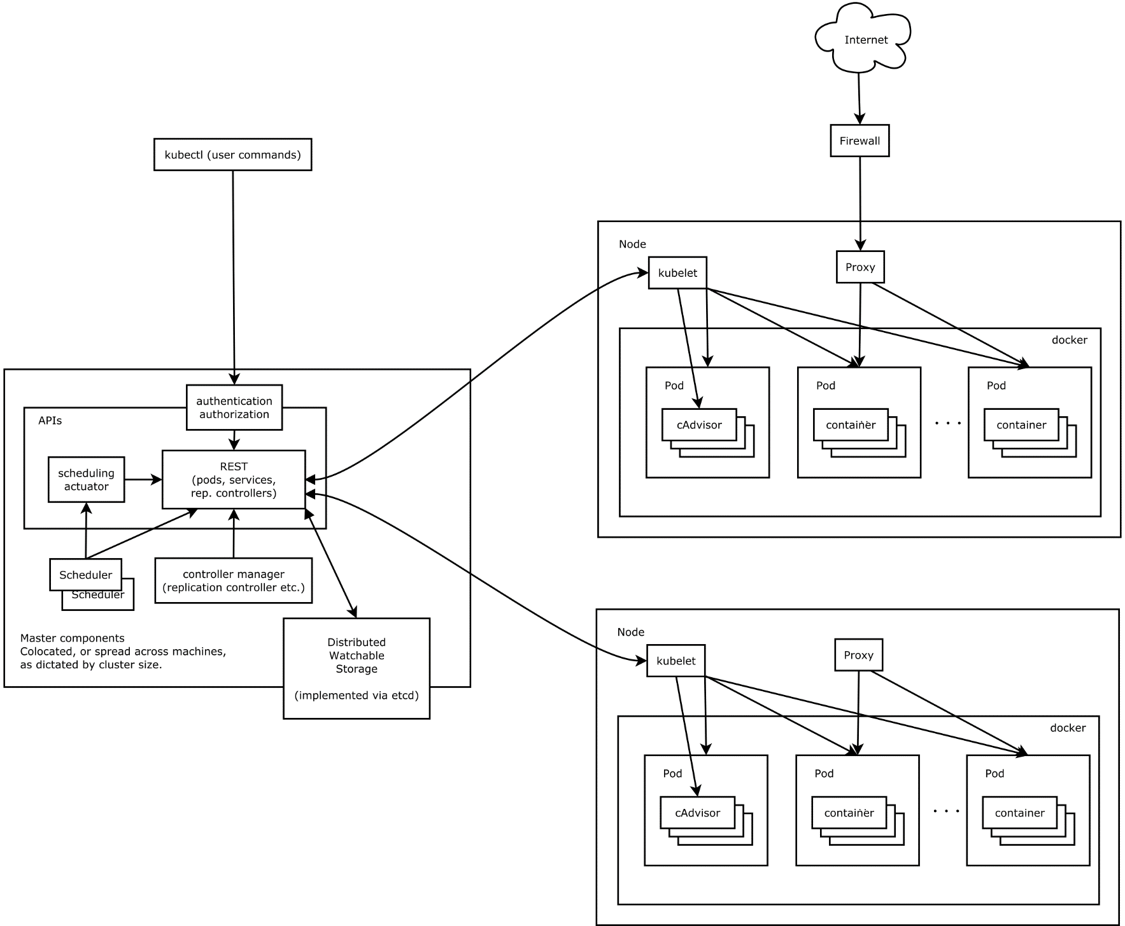

 | Kubernetesとはそもそも？

 | 雑に整理すると「自動デプロイ、スケーリング、アプリ・コンテナの運用自動化」を目的としたツール

 | 参考 | https://github.com/kubernetes/kubernetes/blob/release-1.3/docs/design/architecture.md
 | 参考 | https://qiita.com/MahoTakara/items/85096f8b2632c802ab22

 | Kubernetesのガイドライン
 | 参考 | https://kubernetes.io/ja/docs/home/

 | Gitにおける開発モデル
 | 参考
 | https://qiita.com/KosukeSone/items/514dd24828b485c69a05

 | DockerっとKubernetesってどう違うの？
 | https://ubiteku.oinker.me/2017/02/21/docker-and-kubernetes-intro/#what-is-kubernetes

 | Amazon EKS
 | https://qiita.com/leomaro7/items/6383e4357a114c48391c#1-1-kubernetesk8s%E3%81%A8%E3%81%AF

 | マネージド型Kubernetesの比較
 | https://g3-enterprise.com/2018/10/15/managed-kubernetes/
 | https://kubedex.com/google-gke-vs-microsoft-aks-vs-amazon-eks/

